MIGRACIÓN DE SOCIOS
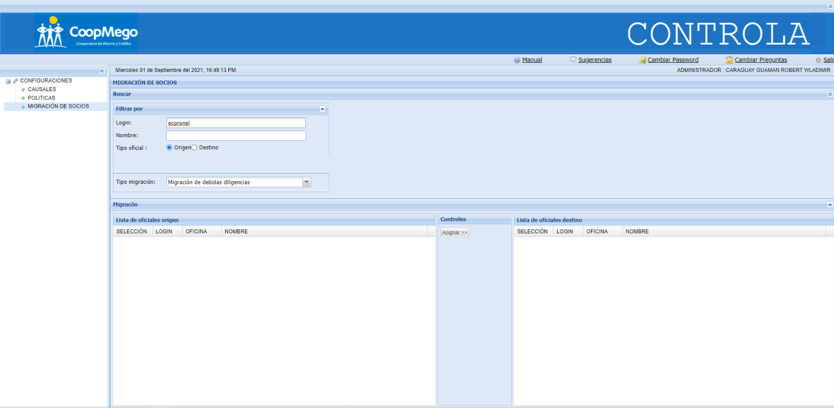

Se ingresa el oficial de origen

LISTADO DE SOCIOS ATADOS
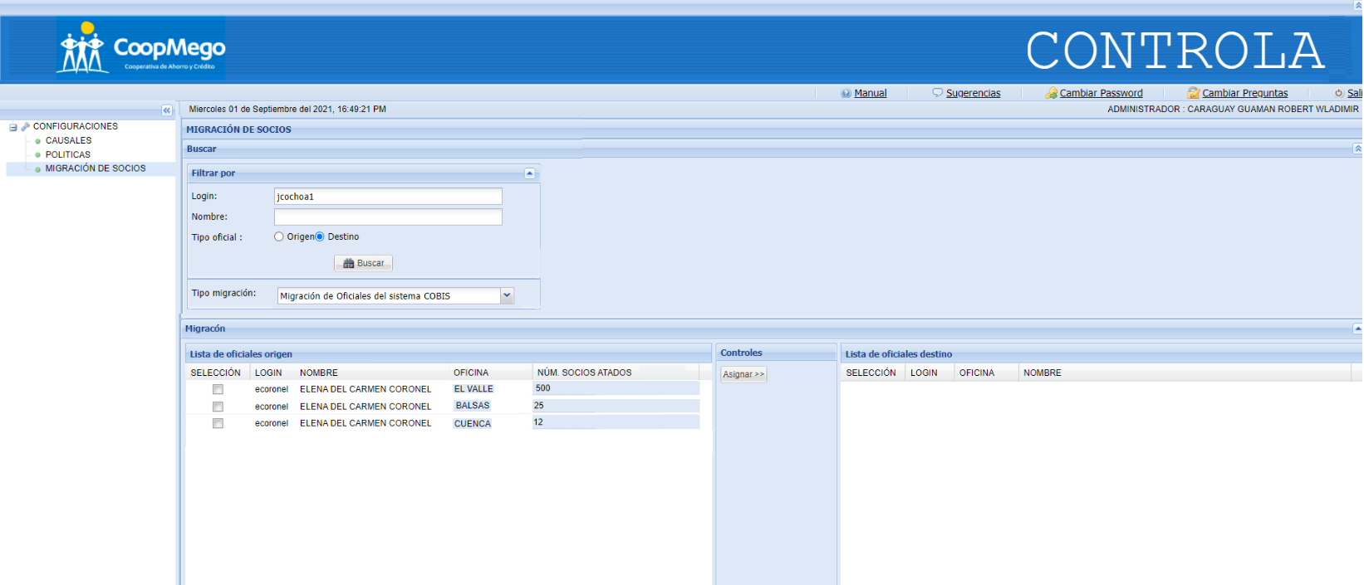

Se ingresa el oficial destino

Si el oficial tiene atados socios en diferentes oficinas, se
presentará en lista por cada oficina.
Se agrega una columna que presentará el número de socios que
tiene atados el oficial por esa oficina.
El orden de la lista de oficial origen será:
SELECCIÓN, LOGIN, NOMBRE, OFICINA, NUM. SOCIOS.

ASIGNACIÓN MISMO OF
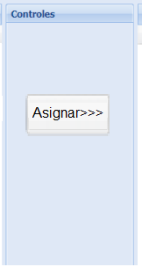
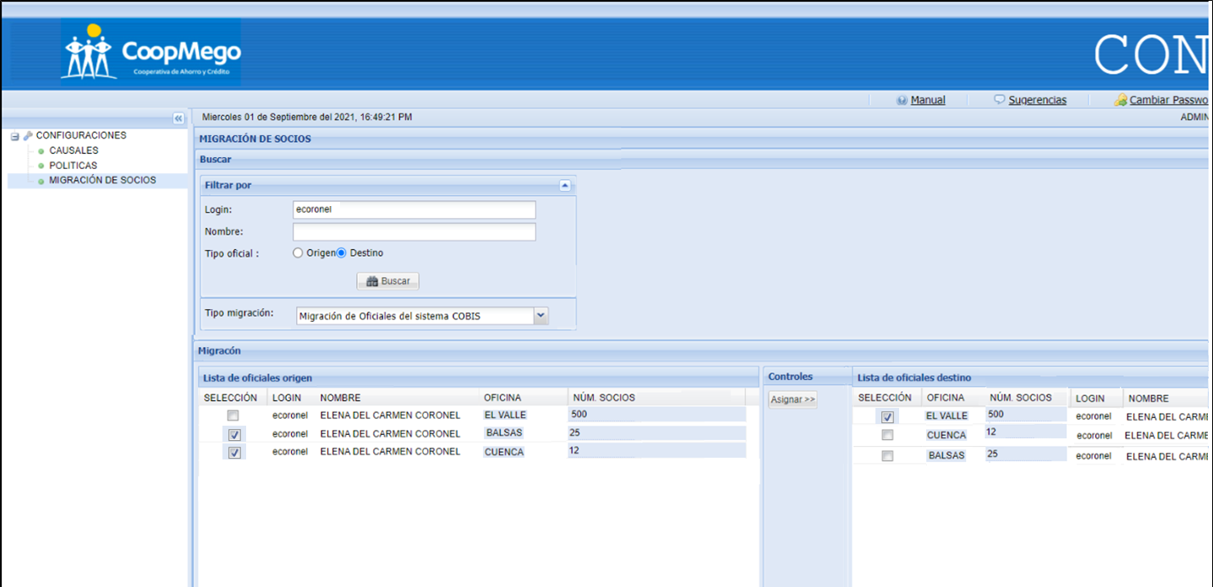

Se permitirá realizar migración entre socios del mismo oficial, que se encuentren en diferentes oficinas.
Es decir que si el usuario desea migrar socios de oficina BALSAS y CUENCA a oficina EL VALLE podrá realizaro.
Se debe tener en cuenta que no se podrá seleccionar oficinas iguales, si el usuario selecciona EL VALLE, en el listado oficiales destino, EL VALLE no podrá ser escogido.
El proceso al presionar ASIGNAR, será el mismo, con opciones de especificar la migración.

MISMO OFICIAL
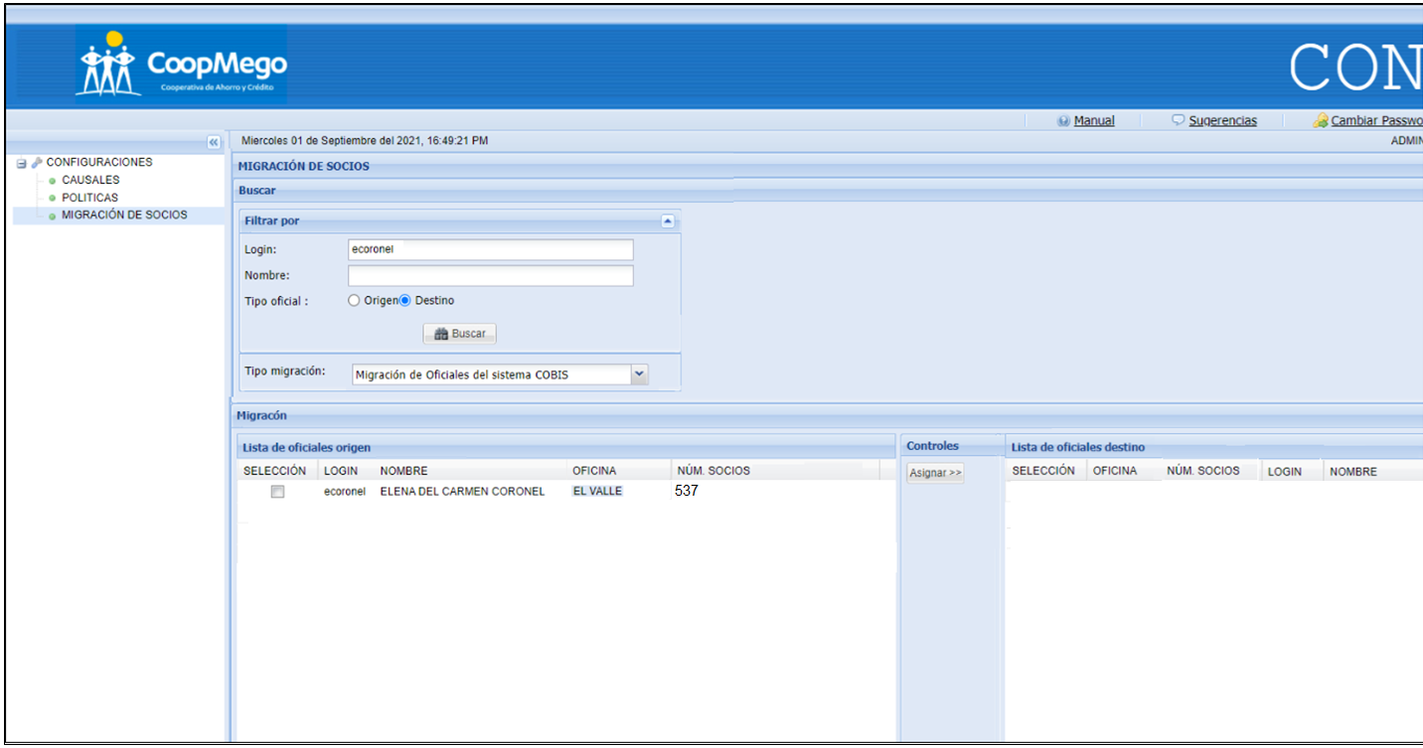

DESTINO - OFICINA PRINCIPAL
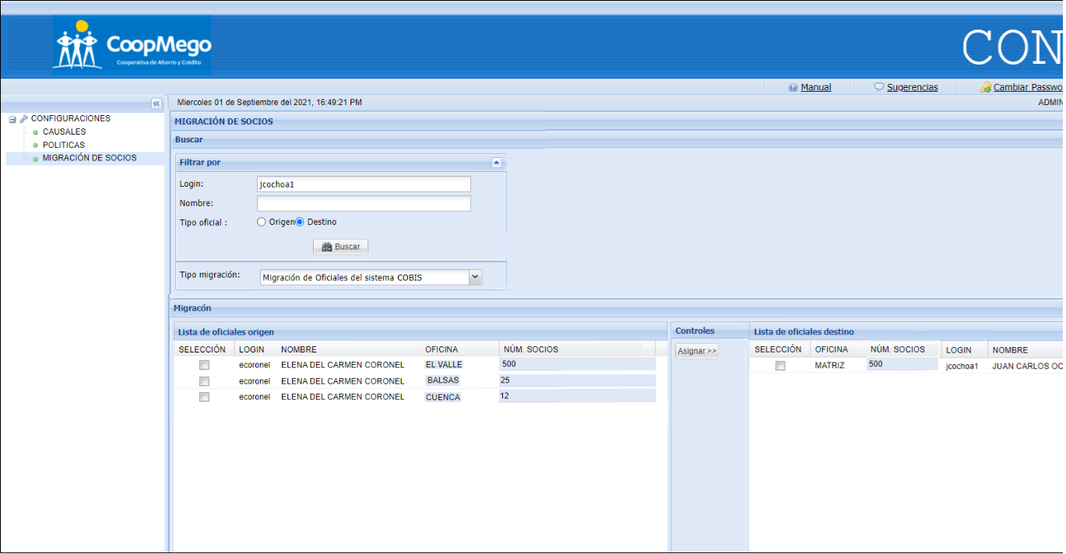

En la lista de oficiales destino únicamente se presentará la oficina principal del oficial , es decir, la que tiene registrada en el sistema de administración, además del nro de socios que tenga en total

ALERTA - OFICINA DIFERENTE
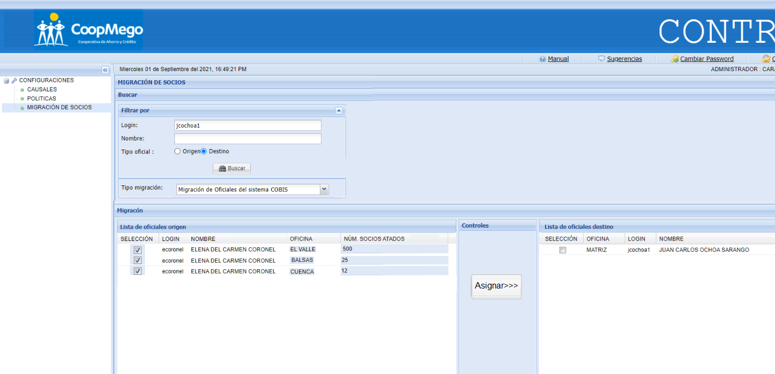

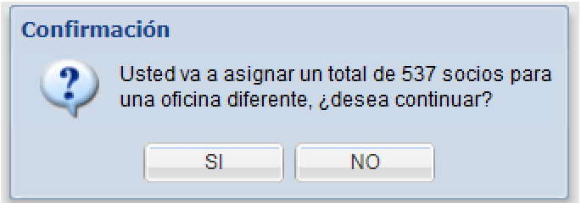

Se presentará la siguiente alerta, únicamente si se realiza
una migración de socios entre oficinas diferentes.
El usuario podrá continuar o no.

Esta pantalla de confirmación no deberia ir es un poco redundante con la siguiente pantalla.

TIPOS ASIGNACIONES
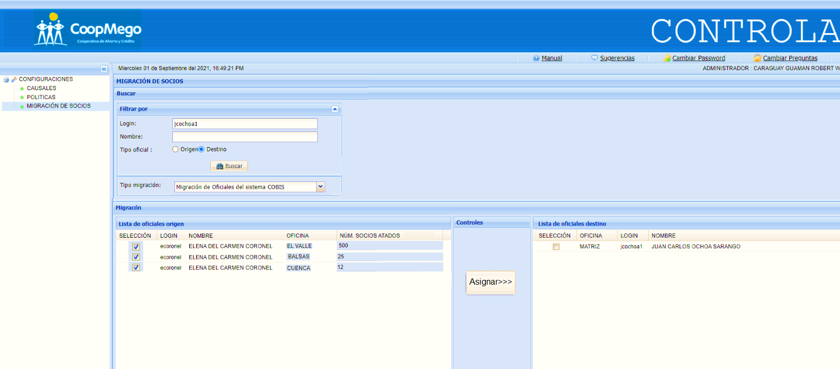
Se presenta el número de socios total que se asignará, según lo seleccionado/ingresado.
#VALUE!

Se puede realizar la asignación seleccionando diferentes opciones, con el objetivo
de que el usuario pueda tener conocimiento detallado de la asignación que realizará.
El usuario solo podrá editar la cantidad o el porcentaje.

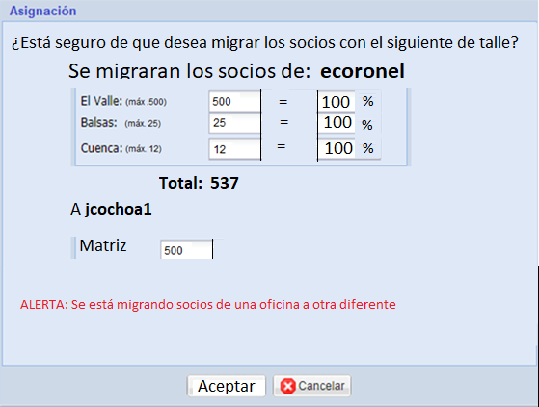

Se presentara el total de socios que se migraran de un oficial a otro.

ASIGNACIÓN COMPLETA
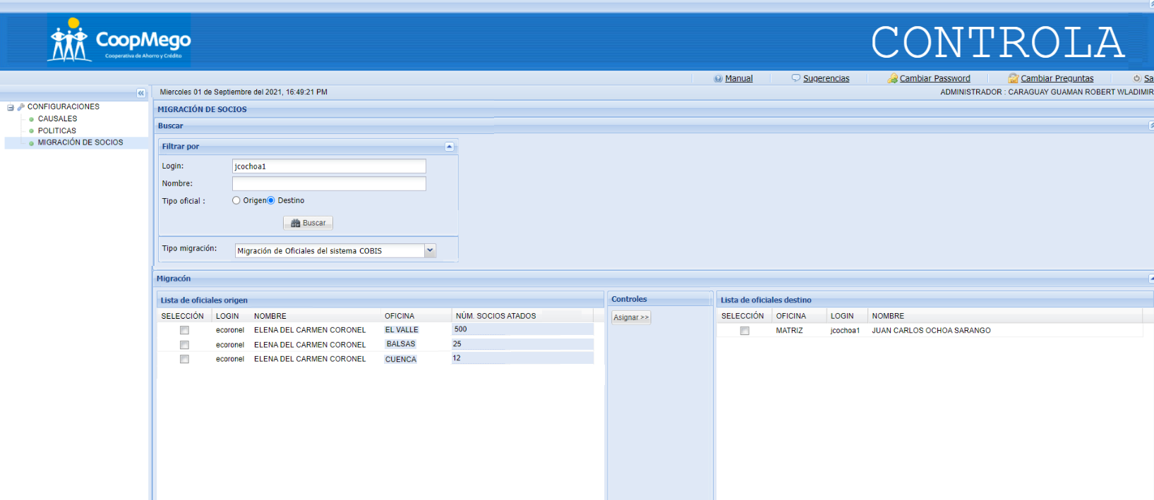

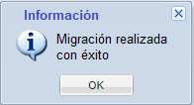

Al presionar Asignar, se presentará un proceso de carga que indicará al usuario que la migración se está realizando.
Mensaje cuando la migración se ha realizado correctamente.

